手順・注意点
文言の削除の手順・確認方法
・1列目が黄色掛けされている項目内に「0円受講」に関する文言が無いか確認（色掛けされていない項目以外は非表示にしています）
・該当する文言があった場合は、該当の文言を削除（文脈が不自然にならないよう、セル内の前後の文章も変更）
・C列「資格支援制度あり」に○がついている＝法人内で資格支援あり。求人内に「資格支援制度」の文言があってもOKですが内容が「三幸で費用負担します」になっていないか要確認。不自然であれば削除or編集。
※1列目で黄色掛けしていない項目内に「0円受講」に関する文言があった場合や、明らかに不自然な内容が入っていた場合は該当の文言を削除→セルを赤で色掛け
※行や列の削除は絶対に行わないでください

0円文言削除の注意点
※注意点①※改行により文字が隠れている場合があります。チェックの際は、必ず下記の様にセル内の文章を下まで確認してください。
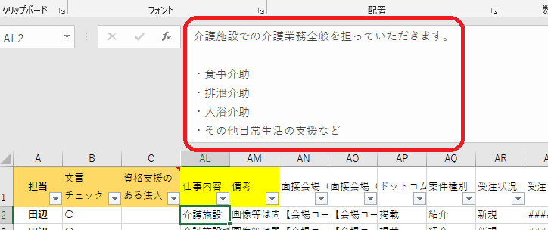

※注意点②※置換え（Ctrl+F)を使用した際は、必ずセル内を確認して前後の文脈が不自然にならないように編集してください。
例）下記の様に「資格支援制度有り」を置換えした場合、下記の様に「・」が残ってしまう
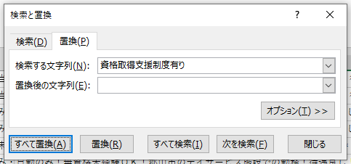

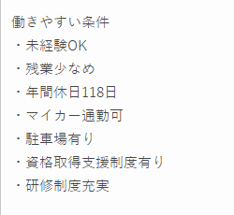
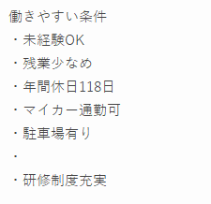

※注意点③※1列目の項目が黄色の場合、色掛けされていないセルも必ず確認してください。

・企マケが該当キーワードを含有するセルを黄色掛けしてくれていますが、 下記以外の文言を用いている可能性もあるため、全てのセルを確認してください。 ※該当キーワード：「三幸受講料助成」「三幸助成」「0円制度」「無料受講」 「完全無料」「資格取得支援」「受講料0円」「受講無料」
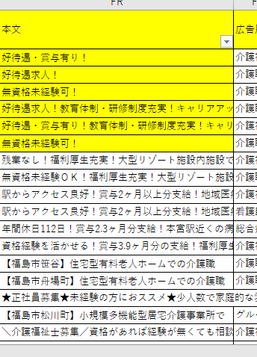
←一列目が黄色

←全てのセルを開いて確認

※注意点④※HTMLが入っている場合は〈〉も消す
例）一行目の「無料受講可能」を消したい場合
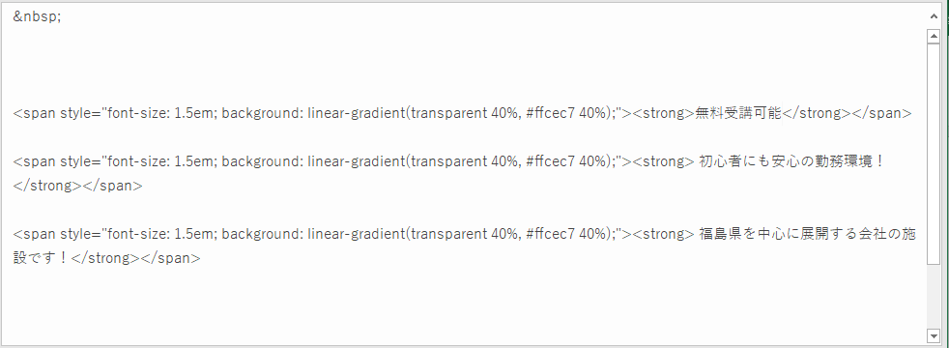

↓両脇のHTMLも一緒に選択して削除↓

↓完成！↓

